Instrucciones
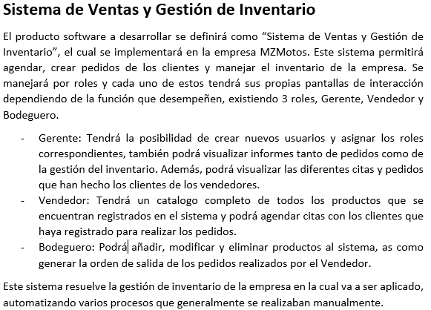

Gráficos
 | Proyecto
 | Sistema de gestion de ventas a consignacion

2022-01-19 | 1
2022-01-20 | 1
2022-01-21 | 1
2022-01-22 | 11
2022-01-23 | 1
2022-01-24 | 1
2022-01-25 | 2
2022-01-26 | 2
2022-01-27 | 2

Gráfico de tareas
2022-01-19 | 1
2022-01-20 | 1
2022-01-21 | 1
2022-01-22 | 11
2022-01-23 | 1
2022-01-24 | 1
2022-01-25 | 2
2022-01-26 | 2
2022-01-27 | 2

David Muñoz, Alan Bermudez y Nayeli Arellano

 | 2022-01-19 | 2022-01-20 | 2022-01-21 | 2022-01-22 | 2022-01-23 | 2022-01-24 | 2022-01-25 | 2022-01-26 | 2022-01-27
David Muñoz | 0 | 0 | 0 | 3 | 0 | 0 | 0 | 0 | 0
Alan Bermudez | 1 | 1 | 1 | 1 | 1 | 1 | 1 | 1 | 1
Nayeli Arellano | 0 | 0 | 0 | 3 | 0 | 0 | 0 | 0 | 0

